Graphique 1
Graphique 1 : Evolution du nombre d’étudiants en apprentissage selon le type de diplôme préparé
Sommaire

 | 2011 | 2012 | 2013 | 2014 | 2015 | 2016 | 2017 | 2018 | 2019 | 2020
BTS | 55,136 | 61,769 | 60,834 | 58,620 | 60,095 | 62,830 | 67,401 | 72,608 | 79,226 | 109,480
DUT | 5,731 | 5,887 | 5,836 | 5,799 | 5,918 | 6,378 | 6,900 | 7,669 | 8,144 | 9,393
Licence professionnelle | 12,414 | 13,387 | 13,853 | 14,452 | 15,137 | 16,041 | 17,687 | 18,571 | 20,416 | 30,215
Licence LMD | 1,101 | 1,135 | 1,182 | 1,378 | 1,475 | 2,081 | 2,322 | 2,336 | 2,435 | 4,387
Diplômes d'ingénieurs | 14,083 | 15,856 | 17,351 | 18,620 | 19,620 | 20,901 | 22,544 | 24,396 | 25,602 | 27,185
Ecoles de commerce | 5,875 | 6,726 | 7,171 | 7,373 | 7,511 | 8,364 | 10,563 | 11,502 | 15,762 | 43,830
Master | 11,194 | 12,676 | 13,441 | 13,784 | 14,907 | 16,165 | 17,816 | 19,394 | 21,463 | 28,185
Autre (hors licence LMD) | 17,352 | 17,935 | 18,344 | 18,750 | 19,350 | 19,694 | 21,071 | 23,324 | 30,798 | 70,656
Autre | 18,453 | 19,070 | 19,526 | 20,128 | 20,825 | 21,775 | 23,393 | 25,660 | 33,233 | 75,043
Total | 122886 | 135371 | 138012 | 138776 | 144013 | 152454 | 166304 | 179800 | 203846 | 323331
Champ : France métropolitaine + DROM
Source : MENJS-DEPP, enquête SIFA, traitement MESR-SIES
Lecture : Il y a 323 000 apprentis dans l'enseignement supérieur en 2020 dont 109 500 préparant un BTS. L'empilement des courbes permet de visualiser comment se répartissent les apprentis entre les différents diplômes préparés.

Carte 1
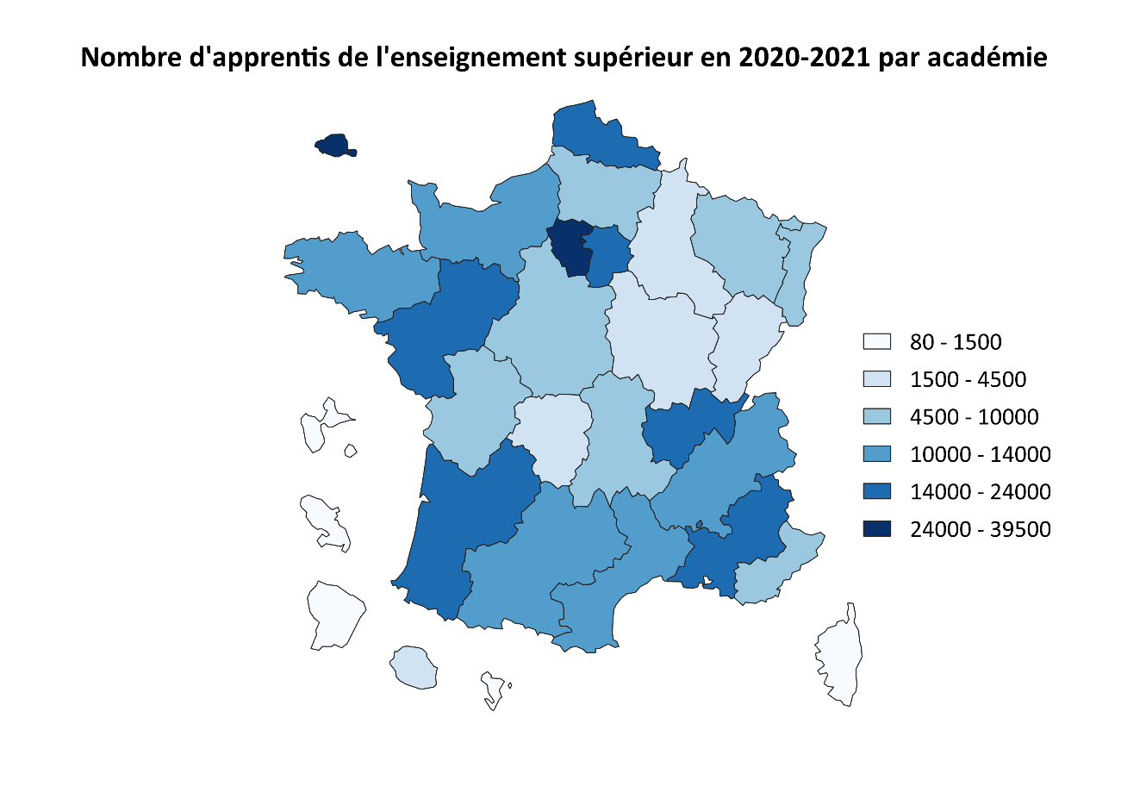
Carte 1 : Nombre d'apprentis de l'enseignement supérieur en 2020-2021 par académie
Sommaire
 | Académie | Nombre d'apprentis dans l'enseignement supérieur
 | PARIS | 39,350
 | VERSAILLES | 33,480
 | LYON | 23,290
 | NANTES | 18,450
 | CRETEIL | 18,310
 | BORDEAUX | 16,520
 | LILLE | 15,960
 | AIX-MARSEILLE | 14,120
 | GRENOBLE | 13,700
 | NORMANDIE | 13,590
 | TOULOUSE | 13,490
 | RENNES | 13,480
 | MONTPELLIER | 12,400
 | ORLEANS-TOURS | 9,910
 | STRASBOURG | 9,500
 | NANCY-METZ | 9,210
 | NICE | 7,910
 | POITIERS | 7,860
 | AMIENS | 7,130
 | CLERMONT-FERRAND | 4,580
 | DIJON | 4,290
 | REIMS | 4,150
 | BESANCON | 3,960
 | LA REUNION | 3,550
 | LIMOGES | 1,640
 | GUADELOUPE | 1,070
 | MARTINIQUE | 1,010
 | CORSE | 790
 | GUYANE | 570
 | MAYOTTE | 80

Champ : France métropolitaine + DROM
Source : MENJS-DEPP, enquête SIFA, traitement MESR-SIES
Lecture : Les académies de Paris et Versailles comptent chacune entre 24 000 et 39 500 apprentis dans l'enseignement supérieur.

Graphique 2
Graphique 2 : Part des femmes en apprentissage dans l'enseignement supérieur aux rentrées 2015 et 2020
Sommaire
 | 2015 | 2020
dont formations d'ingénieurs | 18% | 19%
dont IUT | 37% | 39%
dont STS | 36% | 39%
dont licence professionnelle | 44% | 44%
dont master | 54% | 55%
dont écoles de commerce | 51% | 56%
Ensemble apprentis | 39% | 44%
Champ : France métropolitaine + DROM
Source : MENJS-DEPP, enquête SIFA, traitement MESR-SIES
Lecture : 44 % des étudiants en apprentissage dans l'enseignement supérieur en 2020-2021 sont des femmes, cette part était de 39 % en 2015-2016.

Graphique 3
Graphique 3 : Evolution de la part des apprentis dans les grandes filières de l’enseignement supérieur
Sommaire

 | 2016 | 2017 | 2018 | 2019 | 2020
formations d'ingénieurs | 13.4% | 14.0% | 14.6% | 15.5% | 15.5%
IUT | 5.4% | 5.8% | 6.2% | 6.9% | 7.9%
STS | 19.6% | 20.8% | 21.7% | 23.2% | 29.1%
licence professionnelle | 28.6% | 31.5% | 32.7% | 37.7% | 55.1%
master | 2.8% | 2.9% | 3.3% | 3.8% | 4.7%
écoles de commerce | 5.0% | 5.3% | 5.4% | 7.7% | 15.6%
Ensemble | 9.6% | 10.1% | 10.6% | 11.8% | 15.7%

Champ : France métropolitaine + DROM
Source : MESR-SIES, Système d’information SISE, MENJS-DEPP, enquêtes SIFA, Systèmes d’information des ministères en charge de l’Education Nationale, de l’Agriculture et de la Mer, traitement MESR-SIES
Lecture : 55,1 % des étudiants en licence professionnelle en 2020-2021 sont en apprentissage. Ils sont 15,7 % sur l'ensemble des six filières étudiées.

Carte 2
Carte 2: Part des apprentis dans les grandes filières de l'enseignement supérieur en 2020-2021 par académie
Sommaire

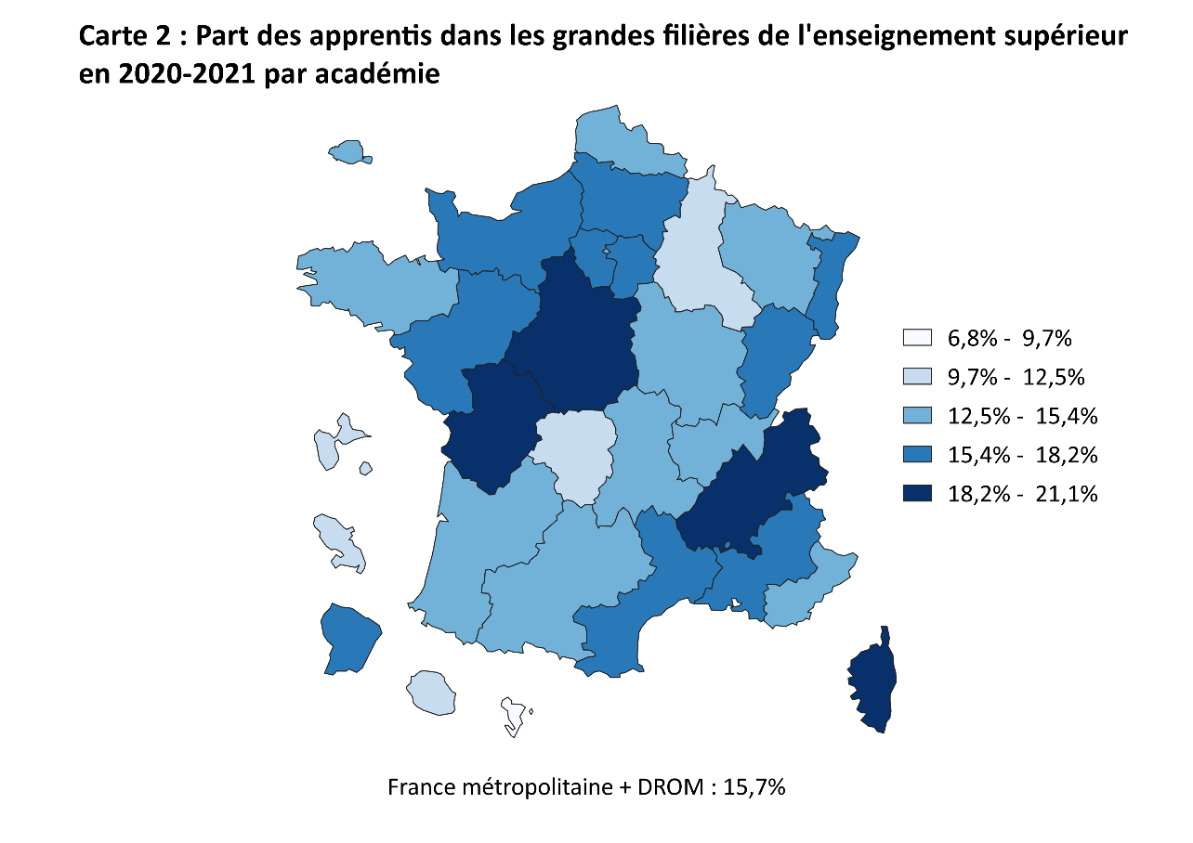
Académie | % Apprentis
CLERMONT-FERRAND | 14.6
GRENOBLE | 19.0
LYON | 15.3
BESANCON | 18.1
DIJON | 12.8
RENNES | 14.2
ORLEANS-TOURS | 21.1
CORSE | 19.6
NANCY-METZ | 13.9
REIMS | 12.1
STRASBOURG | 16.1
AMIENS | 17.4
LILLE | 12.7
CRETEIL | 17.5
PARIS | 15.2
VERSAILLES | 18.2
NORMANDIE | 16.4
BORDEAUX | 14.1
LIMOGES | 11.3
POITIERS | 20.1
MONTPELLIER | 16.3
TOULOUSE | 14.0
NANTES | 17.0
AIX-MARSEILLE | 15.8
NICE | 15.3
GUADELOUPE | 12.5
GUYANE | 15.4
LA REUNION | 12.0
MARTINIQUE | 11.6
MAYOTTE | 6.8
Ensemble | 15.7

Champ : France métropolitaine + DROM
Source : MESR-SIES, Système d’information SISE, MENJS-DEPP, enquêtes SIFA, Systèmes d’information des ministères en charge de l’Education Nationale, de l’Agriculture et de la Mer, traitement MESR-SIES
Lecture : Entre 18,2% et 21,2 % des étudiants des six grandes filières considérées (STS, IUT, licence professionnelle, master, formations d'ingénieur, écoles de commerce) sont en apprentissage dans les académies d'Orléans-Tours, de Poitiers, de Grenoble et de Corse.

Graphique 4
Graphique 4 : Répartition des étudiants en apprentissage et sous statut scolaire selon la série du baccalauréat obtenu (*) par filière de formation
Sommaire

Type de diplôme | Régime | L | ES | S | Technologique | Professionnel | Dispense
IUT | Apprentis | 1.9 | 28.6 | 37.8 | 27.9 | 3.2 | 0.6
 | Scolaires | 2.3 | 23.9 | 42.5 | 29.9 | 1.2 | 0.2

Licence pro | Apprentis | 4.2 | 18.1 | 25.3 | 36.3 | 15.2 | 0.8
 | Scolaires | 10.4 | 19.9 | 25.1 | 32.6 | 11.1 | 0.9

Master | Apprentis | 6.8 | 35.3 | 40.4 | 13.7 | 3.0 | 0.8
 | Scolaires | 19.0 | 29.7 | 41.7 | 6.7 | 1.3 | 1.6

Formations d'ingénieurs | Apprentis | 0.4 | 1.3 | 74.6 | 18.9 | 4.4 | 0.5
 | Scolaires | 0.4 | 0.3 | 94.2 | 4.4 | 0.2 | 0.4

Ecoles de commerce | Apprentis | 6.1 | 40.3 | 22.5 | 22.2 | 7.2 | 1.7
 | Scolaires | 5.3 | 43.7 | 36.6 | 10.4 | 1.5 | 2.4
Champ : France métropolitaine + DROM
Sources : MESR-SIES, Système d’information SISE
(*) Les types de baccalauréat sont calculés en prenant la moyenne pondérée par le nombre d’étudiants des années 2019-2020 et 2020-2021.
Lecture : 27,9 % des étudiants inscrits en apprentissage en IUT ont un baccalauréat technologique. Ils sont 29,9 % chez les étudiants scolaires en IUT.

 | L | ES | S | Technologique | Professionnel | Dispense
Apprentis | 1.9 | 28.6 | 37.8 | 27.9 | 3.2 | 0.6
Scolaires | 2.3 | 23.9 | 42.5 | 29.9 | 1.2 | 0.2
Apprentis | 4.2 | 18.1 | 25.3 | 36.3 | 15.2 | 0.8
Scolaires | 10.4 | 19.9 | 25.1 | 32.6 | 11.1 | 0.9
Apprentis | 6.8 | 35.3 | 40.4 | 13.7 | 3.0 | 0.8
Scolaires | 19.0 | 29.7 | 41.7 | 6.7 | 1.3 | 1.6
Apprentis | 0.4 | 1.3 | 74.6 | 18.9 | 4.4 | 0.5
Scolaires | 0.4 | 0.3 | 94.2 | 4.4 | 0.2 | 0.4
Apprentis | 6.1 | 40.3 | 22.5 | 22.2 | 7.2 | 1.7
Scolaires | 5.3 | 43.7 | 36.6 | 10.4 | 1.5 | 2.4

Graphique 5
Graphique 5 : Taux d’obtention du diplôme des étudiants en dernière année de formation en apprentissage et sous statut scolaire par filière de formation, en 2019-2020
Sommaire

Type de diplôme | Régime | Réussite diplôme (%) | Pas de diplôme obtenu (%)
STS | Apprentis | 86.8 | 13.2
 | Scolaires | 86.9 | 13.1

IUT | Apprentis | 91.0 | 9.0
 | Scolaires | 91.3 | 8.7

Licence pro | Apprentis | 93.3 | 6.7
 | Scolaires | 85.6 | 14.4

Master | Apprentis | 96.8 | 3.2
 | Scolaires | 78.8 | 21.2

Formations d'ingénieurs | Apprentis | 84.8 | 15.2
 | Scolaires | 81.6 | 18.4

Ecoles de commerce | Apprentis | 88.9 | 11.1
 | Scolaires | 71.2 | 28.8

Champ : France métropolitaine + DROM
MESR-SIES, Système d’information SISE, MENJS-DEPP, enquêtes SIFA, Systèmes d’information des ministères en charge de l’éducation nationale, de l’agriculture et de la mer, traitement MESR-SIES
(*) Etudiants dans la dernière année de leur filière de formation en 2019-2020, soit en bac+2 pour les DUT, en bac+3 pour les licences professionnelles et en bac+5 pour les masters, formations d’ingénieur et écoles de commerce
Lecture : 91,0 % des étudiants inscrits en deuxième année en IUT et effectuant leur année en apprentissage ont obtenu leur diplôme en 2019-2020. Cette part est de 91,3 % pour les étudiants inscrits sous statut scolaire.

 | Réussite diplôme (%) | Pas de diplôme obtenu (%)
Apprentis | 86.8 | 13.2
Scolaires | 86.9 | 13.1
Apprentis | 91.0 | 9.0
Scolaires | 91.3 | 8.7
Apprentis | 93.3 | 6.7
Scolaires | 85.6 | 14.4
Apprentis | 96.8 | 3.2
Scolaires | 78.8 | 21.2
Apprentis | 84.8 | 15.2
Scolaires | 81.6 | 18.4
Apprentis | 88.9 | 11.1
Scolaires | 71.2 | 28.8

